Fiche Technique REFROIDISSEUR
 | FORMULAIRE |  | Référence : FO03-PR01-PSR05-ICS Edition : 00
 | DOSSIER MACHINE |  | Date : 18/08/2014 Page : 2/6
IDENTIFICATION ENSEMBLE |  | Atelier : SULFURIQUE | Ligne: PS III
Site / Entité : Maroc Chimie |  | N° et Nom Équipement :REFROIDISSEUR DE SECHAGE S-PC-E7301 | Préparé le 23/09/2019 par : OUBID

REFROIDISSEUR D'ACIDE DE SECHAGE
Fiche Technique

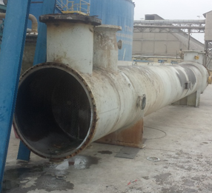 |  | 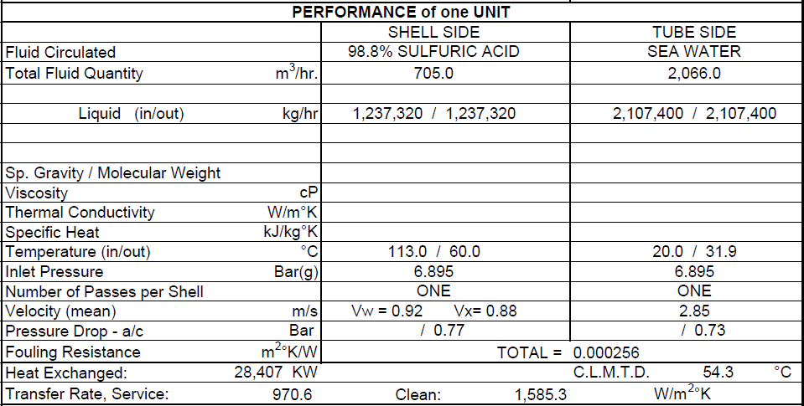
Dessinez l'équipement en détails, identifiez, numérotez et nommez chaque sous ensemble.

SCHEMA= REFROIDISSEUR ACIDE
 | FORMULAIRE |  | Référence : FO03-PR01-PSR05-ICS Edition : 00
 | DOSSIER MACHINE |  | Date : 18/08/2014 Page : 2/6
IDENTIFICATION ENSEMBLE |  | Atelier : SULFURIQUE | Ligne: PS III
Site / Entité : Maroc Chimie |  | N° et Nom Équipement :REFROIDISSEUR DE SECHAGE S-PC-E7301 | Préparé le 23/09/2019 par : OUBID

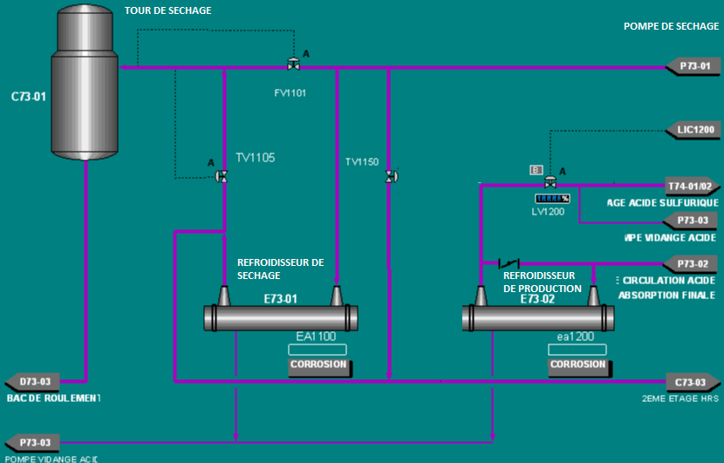
CIRCUIT DE REFRISSEMENT D'ACIDE DE LA LIGNE PSIII

Dessinez l'équipement en détails, identifiez, numérotez et nommez chaque sous ensemble.

REFROIDISSEUR D'ACIDE 1
 | FORMULAIRE |  | Référence : FO03-PR01-PSR05-ICS Edition : 00
 | DOSSIER MACHINE |  | Date : 18/08/2014 Page : 2/6
IDENTIFICATION ENSEMBLE |  | Atelier : SULFURIQUE | Ligne: PS III
Site / Entité : Maroc Chimie |  | N° et Nom Équipement :REFROIDISSEUR DE SECHAGE S-PC-E7301 | Préparé le 23/09/2019 par : OUBID

Charpente support
Monorail
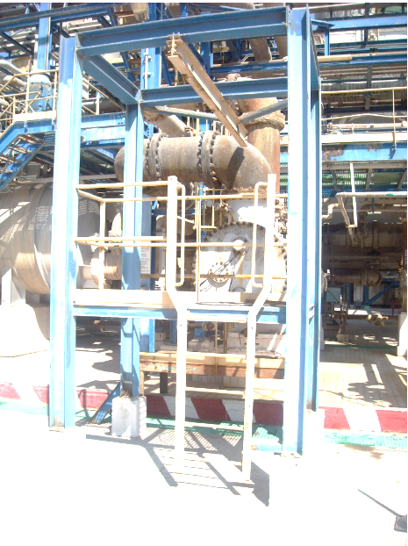
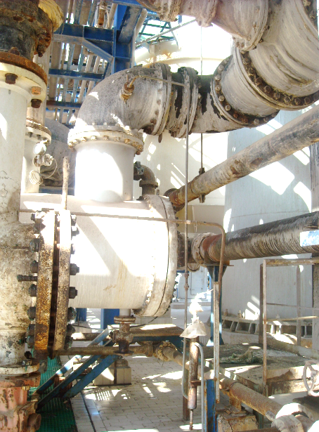
Conduite Sortie d'eau de mer
Boite Sortie d'eau de mer
Vanne de vidange E/M
Conduite Entrée d'eau de mer
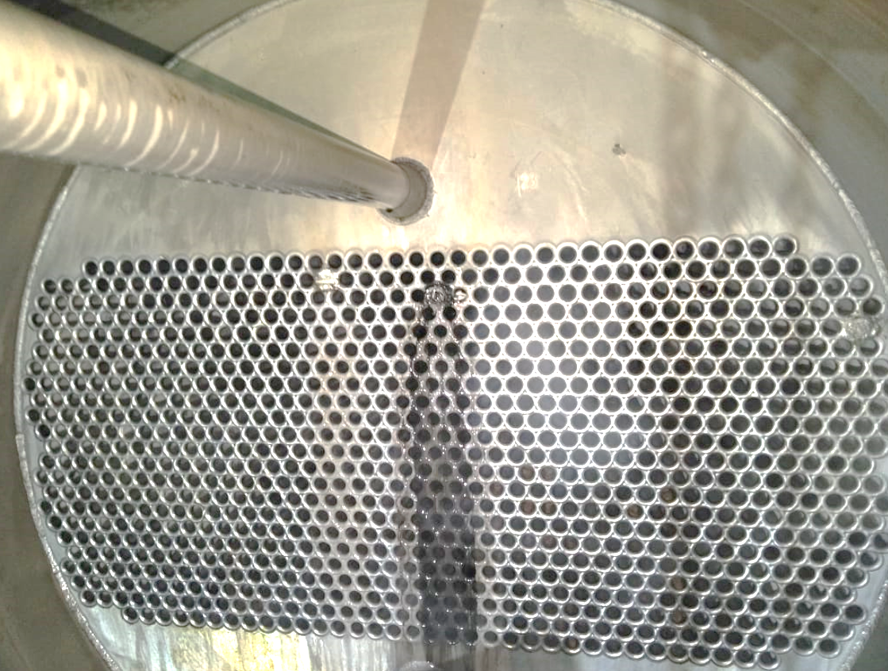
Boite d'eau de mer
Electrode
Plaque tubulaire
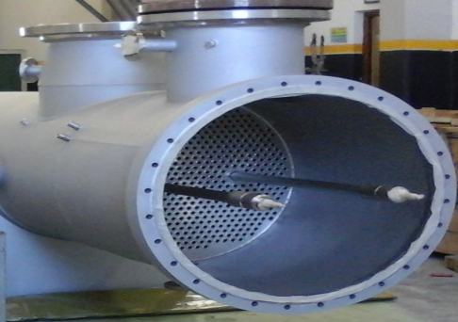
Piaquage d'eau de mer
Passrelle et escalier
Protcetion cathodique

Dessinez l'équipement en détails, identifiez, numérotez et nommez chaque sous ensemble.

REFROIDISSEUR D'ACIDE 2
 | FORMULAIRE |  | Référence : FO03-PR01-PSR05-ICS Edition : 00
 | DOSSIER MACHINE |  | Date : 18/08/2014 Page : 2/6
IDENTIFICATION ENSEMBLE |  | Atelier : SULFURIQUE | Ligne: PS III
Site / Entité : Maroc Chimie |  | N° et Nom Équipement :REFROIDISSEUR DE SECHAGE S-PC-E7301 | Préparé le 23/09/2019 par : OUBID

PLAN DE COUPE
DIMENSIONS ET MATERIAUX
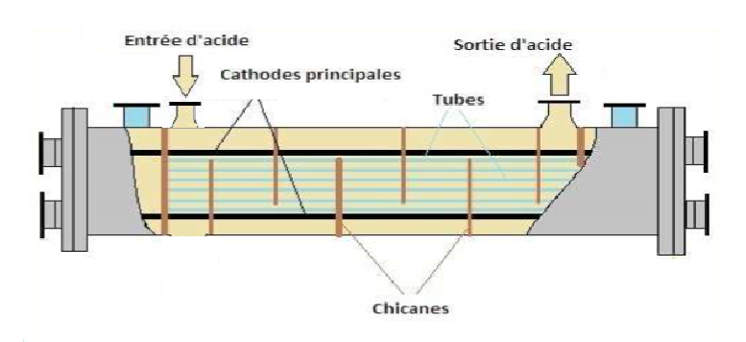
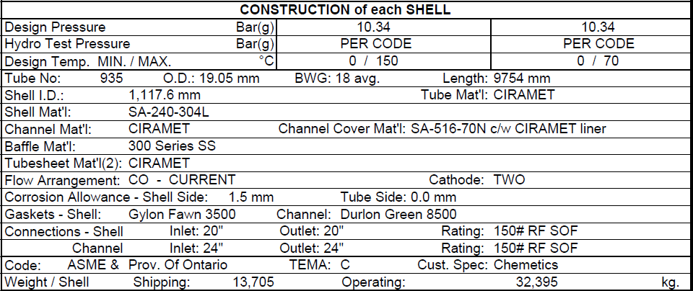

Dessinez l'équipement en détails, identifiez, numérotez et nommez chaque sous ensemble.

REFROIDISSEUR D'ACIDE 3
 | FORMULAIRE |  | Référence : FO03-PR01-PSR05-ICS Edition : 00
 | DOSSIER MACHINE |  | Date : 18/08/2014 Page : 2/6
IDENTIFICATION ENSEMBLE |  | Atelier : SULFURIQUE | Ligne: PS III
Site / Entité : Maroc Chimie |  | N° et Nom Équipement :REFROIDISSEUR DE SECHAGE S-PC-E7301 | Préparé le 23/09/2019 par : OUBID

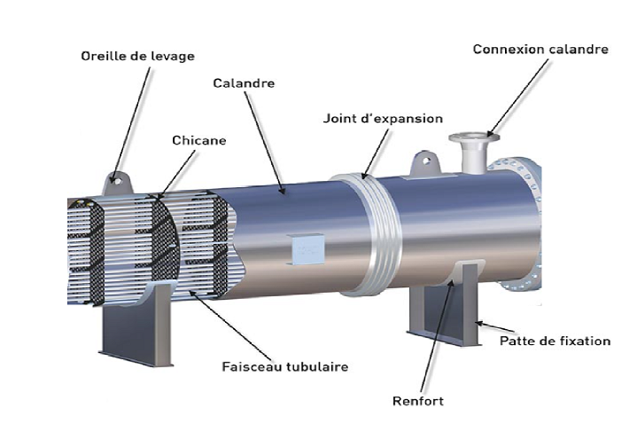
COMPOSITION INTERNE

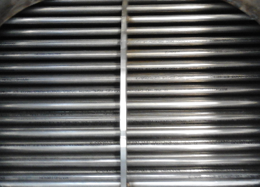
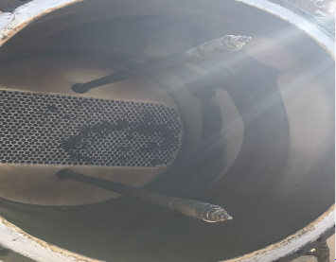

DETAIL TOITURE
Dessinez l'équipement en détails, identifiez, numérotez et nommez chaque sous ensemble.

PROTECTION ANODIQUE 1
 | FORMULAIRE |  | Référence : FO03-PR01-PSR05-ICS Edition : 00
 | DOSSIER MACHINE |  | Date : 18/08/2014 Page : 2/6
IDENTIFICATION ENSEMBLE |  | Atelier : SULFURIQUE | Ligne: PS III
Site / Entité : Maroc Chimie |  | N° et Nom Équipement :REFROIDISSEUR DE SECHAGE S-PC-E7301 | Préparé le 23/09/2019 par : OUBID

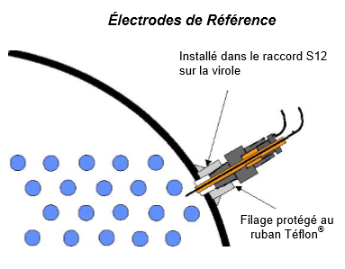
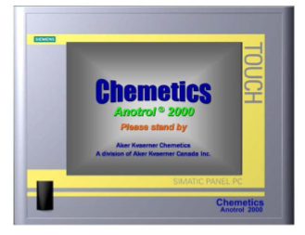

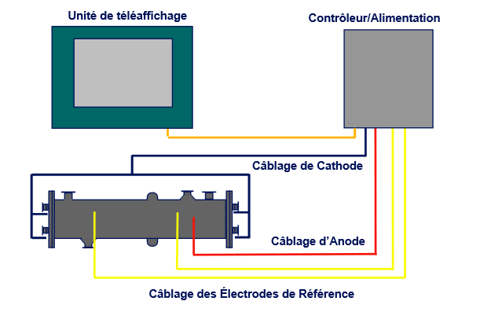

DETAIL TOITURE
Dessinez l'équipement en détails, identifiez, numérotez et nommez chaque sous ensemble.

PROTECTION ANODIQUE 2
 | FORMULAIRE |  | Référence : FO03-PR01-PSR05-ICS Edition : 00
 | DOSSIER MACHINE |  | Date : 18/08/2014 Page : 2/6
IDENTIFICATION ENSEMBLE |  | Atelier : SULFURIQUE | Ligne: PS III
Site / Entité : Maroc Chimie |  | N° et Nom Équipement :REFROIDISSEUR DE SECHAGE S-PC-E7301 | Préparé le 23/09/2019 par : OUBID

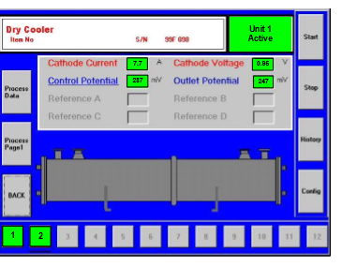
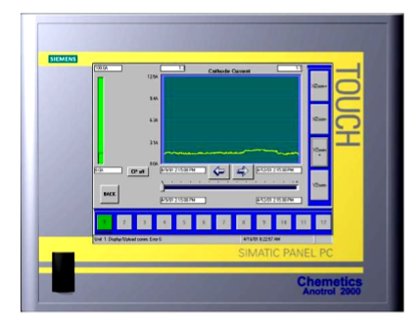

Cathode Current :
Intensité de courant continu transmise au refroidisseur/réservoir.
Cathode Voltage :
Tension C,C. effective transmise à la cathode.
Control Potential :
Signal C,C en millivolts de l’électrode de commande se trouvant à l’entrée d’acide.
Outlet Potential :
Signal CC. en millivolts de l’électrode de référence située à la sortie d’acide du refroidisseur

DETAIL TOITURE
Dessinez l'équipement en détails, identifiez, numérotez et nommez chaque sous ensemble.

VANNE VIDANGE ACIDE
 | FORMULAIRE |  | Référence : FO03-PR01-PSR05-ICS Edition : 00
 | DOSSIER MACHINE |  | Date : 18/08/2014 Page : 2/6
IDENTIFICATION ENSEMBLE |  | Atelier : SULFURIQUE | Ligne: PS III
Site / Entité : Maroc Chimie |  | N° et Nom Équipement :REFROIDISSEUR DE SECHAGE S-PC-E7301 | Préparé le 23/09/2019 par : OUBID

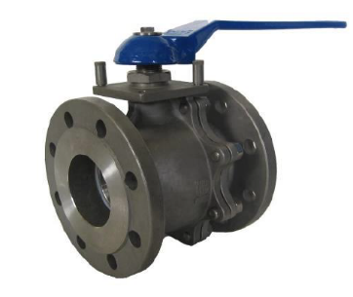
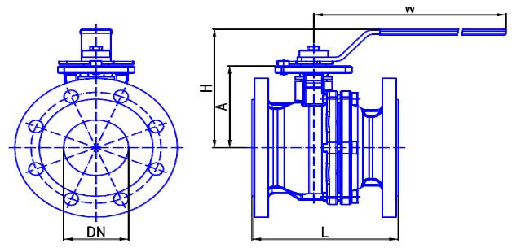
DETAIL ROBINNETERIE


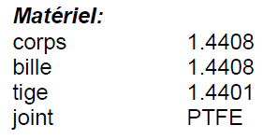

Dessinez l'équipement en détails, identifiez, numérotez et nommez chaque sous ensemble.

